概述
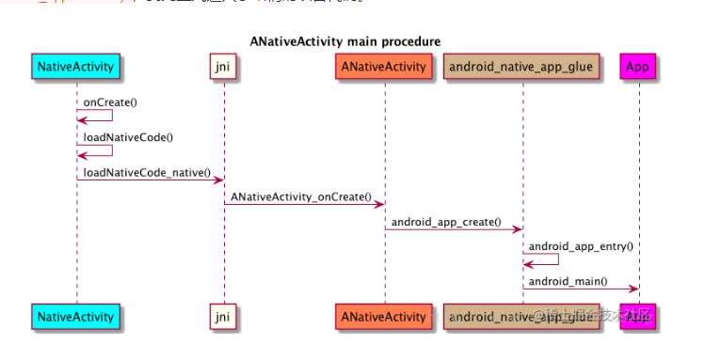
搞清楚UE的Java层和C++怎么关联的

加载游戏SO回调
JNIEXPORT jint JNI_OnLoad(JavaVM* InJavaVM, void* InReserved)
1 | 获取所有Android-JAVA层的JNI接口
2 | HOOK异常处理
3 | 获取Android安装目录信息等

当Java层的GameActivity加载游戏SO文件时，回调JNI_OnLoad

 | static
 | {
 |  | System.loadLibrary("UE4"); | 因为内部有JNI_OnLoad，所以会回调

 |  | System.loadLibrary("c++_shared");
 | }

